2018_06_data
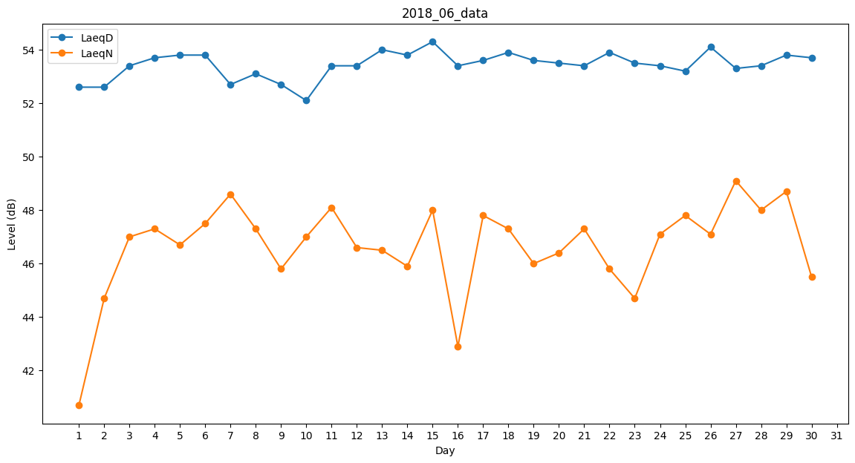
Day | LaeqD | LaeqN
1 | 52.6 | 40.7
2 | 52.6 | 44.7
3 | 53.4 | 47
4 | 53.7 | 47.3
5 | 53.8 | 46.7
6 | 53.8 | 47.5
7 | 52.7 | 48.6
8 | 53.1 | 47.3
9 | 52.7 | 45.8
10 | 52.1 | 47
11 | 53.4 | 48.1
12 | 53.4 | 46.6
13 | 54 | 46.5
14 | 53.8 | 45.9
15 | 54.3 | 48
16 | 53.4 | 42.9
17 | 53.6 | 47.8
18 | 53.9 | 47.3
19 | 53.6 | 46
20 | 53.5 | 46.4
21 | 53.4 | 47.3
22 | 53.9 | 45.8
23 | 53.5 | 44.7
24 | 53.4 | 47.1
25 | 53.2 | 47.8
26 | 54.1 | 47.1
27 | 53.3 | 49.1
28 | 53.4 | 48
29 | 53.8 | 48.7
30 | 53.7 | 45.5

